业务逻辑
基础规则设置

工作时间设置
考勤组规则
加班规则
补签规则
法定假期规则
带薪假期规则

工作时间计划
排班管理
个人工作日历
非标准工时的岗位，需要排班，如3班倒轮班
标准工时的岗位，在基础规则设置后，就自动生成个人工作日历

关键数据查询
考勤查询
可休天数查询

日常业务操作

补签申请
加班申请
出差申请
请假申请
外出申请

请假天数，不可超过可休天数，事/病假除外

考勤场景
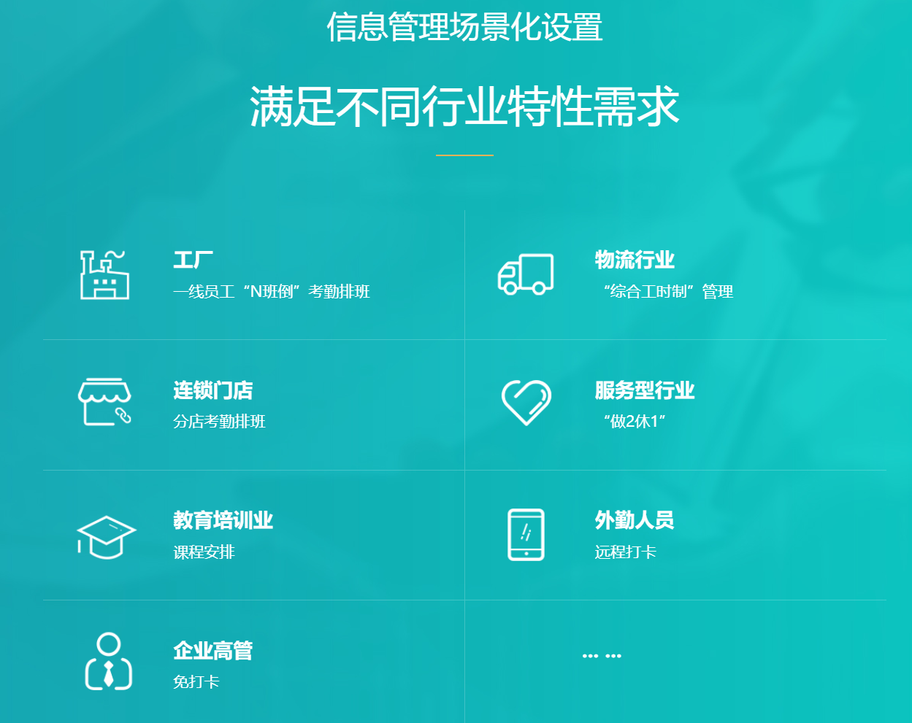
考勤场景

行业 | 对象 | 工作性质 | 打卡方式
工厂 | 一线员工 | Ｎ班倒 | 规定打卡次数及时间
所有行业 | 企业高管 | 不定时 | 免打卡或打一次卡
物流 |  | 综合工时制 | 固定打卡次数及时间
连锁门店 |  | 不定时 | 按门店规定考勤排班
服务型行业 |  | 做２休１ | 固定打卡次数及时间
教育行业 |  | 依课程按排 | 固定打卡时间及每日次数
外勤人员 |  | 远程打卡 | 固定打卡时间及每日次数

日历开发需求
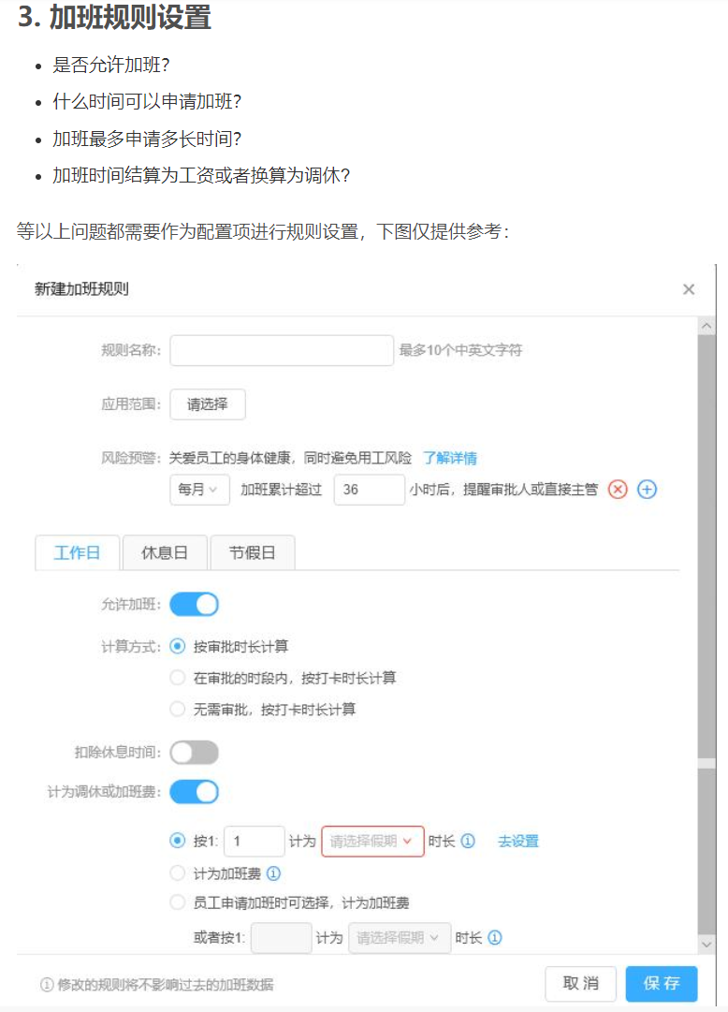
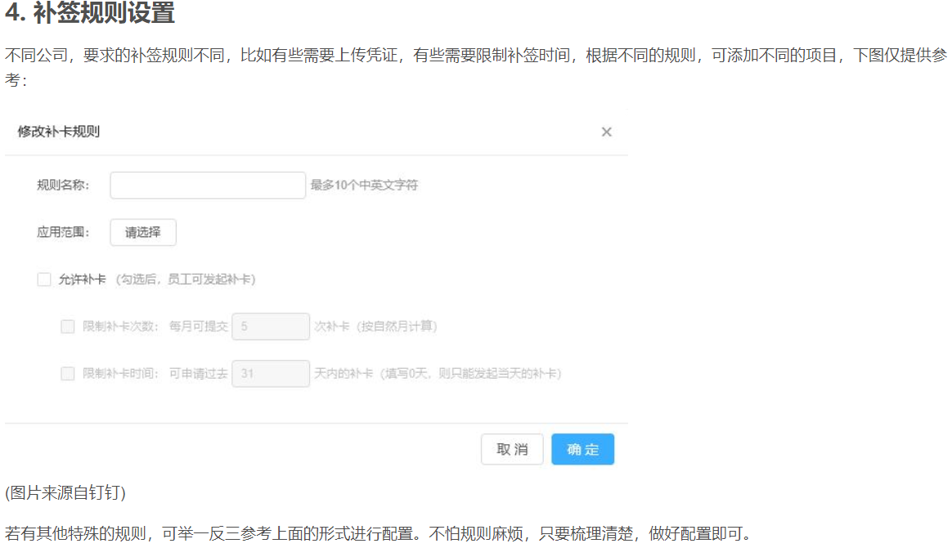
工作日历开发思考
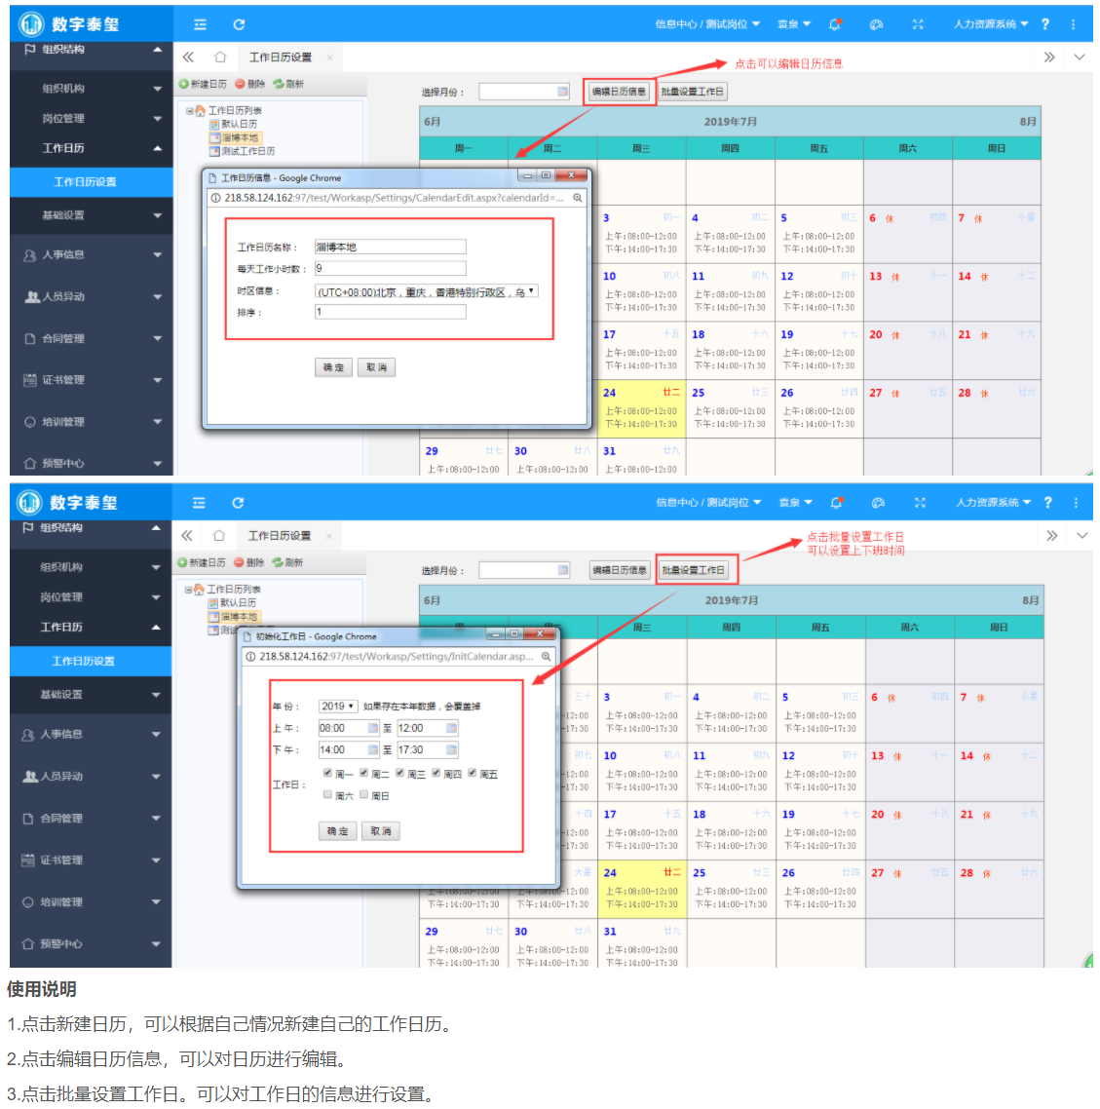
序号 | 项目 | 内容 |  | 显示方案 | 视角

2 | 个人工作日历查询 | 1 | 阳历与农历日期、节日 | 1、顶部显示星期几 2、第一行，显示阳历日期 3、第二行，显示农历日期，如果遇到当日有节日，则将农历日期替换成节日名称，字数显示不完整的则显示部份即可 | 以登陆账号的个人视野及需求来呈现
 |  | 2 | 工作日、休息日或调休日 | 1、在阳历日期的右上角，用小字显示“休、班”表示，当日是否放假或上班 2、系统默认周一至周五为上班，则不显示“班”，当出现放假时，则显示“休”；如果周六周日上班，则显示“班”
 |  | 3 | 工作时段 | 1、在农历日期的下一行，显示工作时段，比如：08:30－12:30；13:00－17:30 2、考勤正常区分为上午、下午、晚上三个时段，标准的三个时段，呈现三行显示，如果是只打上班和下班卡，中午不打卡的，则显示为一个时段，比如：08:30-17:30
 |  | 4 | 考勤状态（未打卡、补签、外出、请假、出差、加班） | 1、如果是三个时段的，哪个时段没有考勤，就将哪个时段显示红色，如果是一个时段的，则判断是上班未打还是下班未打，哪个节点未打，就将哪个节点的时间显示红色；如果正常考勤了，就显示绿色；如果迟到或早退则在相应的节点显示黄色； 2、如果采用人工补签申请的方式修正了考勤，则显示为“补签” 3、如果有请假、年假、出差、加班等，则相应显示“请假+时间“，比如：”请假：13:00-16:00" 4、如果有事外出（不计请假），则相应显示“外出+时间”，比如：“外出：13:00-16:00"
 |  | 5 | 其它任务提醒（如：开会、个人备忘录等） | 1、会议时间呈现“会议+时间”； 2、备忘录呈现“备忘录+事件+时间” 以上需要基于获得数据，没有数据则不显示

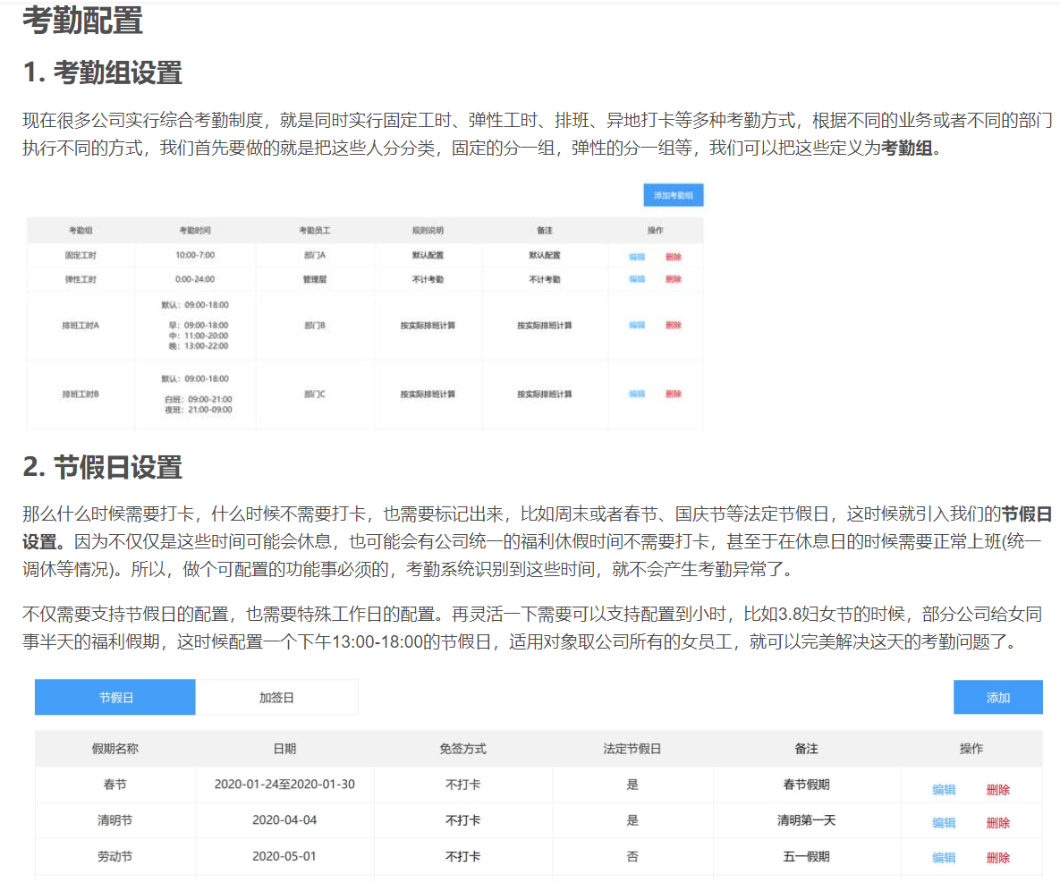

 | 日历显示信息
 | 1、阳历｜农历｜节气节日
 | 2、正常工作日｜调班工作日｜周末休息｜节日休息｜调休
 | 3、考勤状态：未打卡、补签、外出、请假、出差、加班
 | 4、其它任务提醒：开会、个人备忘录等

00系统框架理解
考勤规则
考勤行为
创建考勤组及规则
出差

创建法定假及规则
请假

创建带薪假及规则
调休
离职申请
创建加班规则
外出

创建补签规则
加班

创建排班规则
排班表
补签

个人日历

1、支持手机、PC端查看和操作

0202带薪假规则
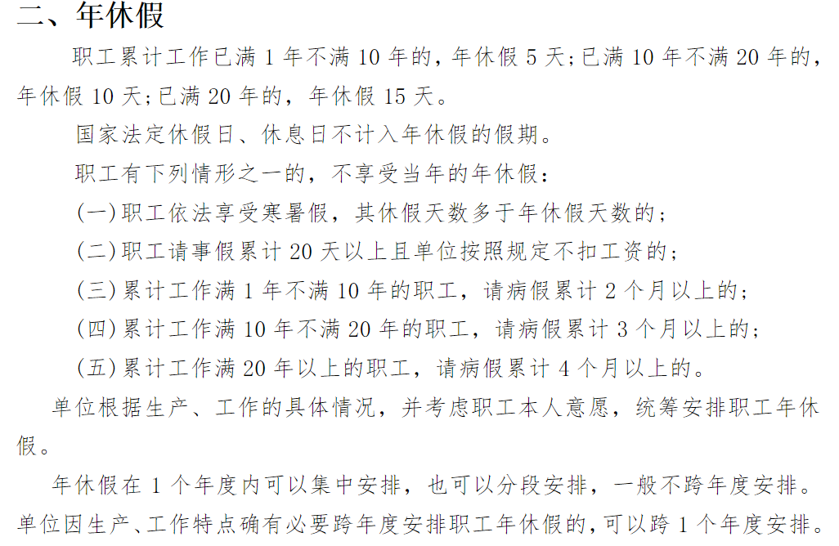
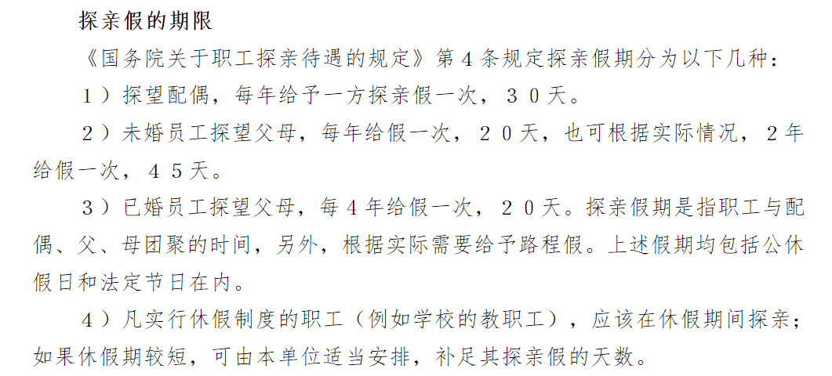
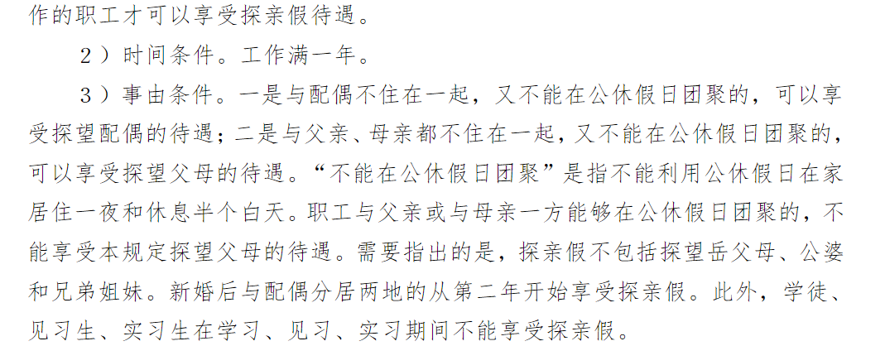
带薪假期管理
 |  |  |  |  |  |  |  |  |  |  | 新增带薪假规则 |  |  |  |  |  |  |  | 新增带薪假规则 |  |  |  |  |  |  |  |  | 新增带薪假规则 |  |  |  |  |  |  |  | 新增带薪假规则 |  |  |  |  |  |  |  |  |  |  |  | 新增带薪假规则
查询 | 条件：类型｜名称｜是否调班 |  |  | 规则申请 | 带薪规则 |  |  |  |  | 新增｜修改｜审核 |  |  |  |  | 审批信息 |  |  |  |  |  |  |  |  | 审批信息 |  |  |  |  |  |  |  | 审批信息 |  |  |  |  |  |  |  |  |  |  |  | 审批信息 |  |  |  |  |  |  |  |  |  | 审批信息

序号 | 名称 | 休息日期 | 休息时段 | 休息天数 | 是否调班 | 调班日期 | 调班时段 | 适用人群 | 备注 | 状态 | 假期类型 | ☉带薪假 |  |  |  |  |  |  | 假期类型 | ☉带薪假 |  |  |  |  |  |  |  | 假期类型 | ☉带薪假 |  |  |  |  |  |  | 假期类型 | ☉带薪假 |  |  |  |  |  |  |  |  |  |  | 假期类型 | ☉带薪假
1 | 工厂10周年庆 | 2020-10-01至2020-10-08 | 全天 |  | 否 |  |  | 全体 |  | 禁用｜启用 | 假期名称 | 产假 |  |  |  |  |  |  | 假期名称 | 婚假 |  |  |  |  |  |  |  | 假期名称 | 周年庆 |  |  |  |  |  |  | 假期名称 | 年休假 |  |  |  |  |  |  |  |  |  |  | 假期名称 | 探亲假
2 | 婚假 |  |  |  | 否 |  |  | 全体 |  | 禁用｜启用 | 假期模式 | ☉固定天数 |  | O按条件计算 | 任务名称 |  |  |  | 假期模式 | ☉固定天数 |  | O按条件计算 |  | 任务名称 |  |  |  | 假期模式 | ☉固定天数 |  | O按条件计算 | 任务名称 |  |  |  | 假期模式 | O固定天数 |  |  | ☉按条件计算 |  |  |  | 任务名称 |  |  |  | 假期模式 | O固定天数 |  | ☉按条件计算 |  |  | 任务名称
3 | 产假 | 2021-01-01 | 08:30-12:30 |  | 是 | 2021-04-01 | 08:30-12:30 | 女性 |  | 禁用｜启用 | 休息日期 | 2020-10-08至2020-10-08 |  |  |  |  |  |  | 休息日期 | 2020-10-08至2020-10-08 |  |  |  |  |  |  |  | 休息日期 | 2020-10-08至2020-10-08 |  |  |  |  |  |  |  | 条件 | ☉时间 |  | O办公地点 |  |  |  |  |  |  |  |  | 条件类型 | O时间 | ☉办公地点
4 | 哺乳假 |  |  |  |  |  |  | 女性 |  | 禁用｜启用 | 休息时段 | 08:30至18:30 |  |  |  |  |  |  | 休息时段 | 08:30至18:30 |  |  |  |  |  |  |  | 休息时段 | 08:30至18:30 |  |  |  |  |  |  |  | 序号 | 时间类型 | 时间范围 |  |  |  | 休息天数 |  |  |  |  | 序号 | 地址类型 | 地理范围 | 探望对象 | 婚否 | 休息天数
5 | 探望配偶 |  |  |  |  |  |  | 全体 |  |  | 休息天数 | 2 |  |  |  |  |  |  | 休息天数 | 2 |  |  |  |  |  |  |  | 休息天数 |  |  |  |  |  |  |  |  | 1 | 工龄 | >= | 1年 | < | 10年 | 5 |  |  |  |  | 1 | 户籍地 | 选择省或市▼ | 配偶▼ | 已婚▼ | 30
 | 探望父母 |  |  |  |  |  |  | 全体 |  |  | 是否调班 | O是 | ☉否 |  | 重要等级 | ☉普通 | O重要 | O紧急 | 是否调班 | O是 | ☉否 |  |  | 重要等级 | ☉普通 | O重要 | O紧急 | 是否调班 | O是 | ☉否 |  | 重要等级 | ☉普通 | O重要 | O紧急 |  | 2 | 工龄 | >= | 10年 | < | 20年 | 10 | 重要等级 | ☉普通 | O重要 | O紧急 | 2 | 居住地 | 选择省或市▼ | 父母▼ | 未婚▼ | 10 | 重要等级 | ☉普通 | O重要 | O紧急
 | 年休假 |  |  |  |  |  |  |  |  |  | 调班日期 | 2020-10-10至2020-10-10 |  |  |  |  |  |  | 调班日期 | 2020-10-10至2020-10-10 |  |  | 非必填 |  |  |  |  | 调班日期 | 2020-10-10至2020-10-10 |  |  |  |  |  |  |  | 3 | 工龄 | >= | 20年 | 选择条件 | 录入值 | 15 |  |  |  |  | 3 |  | 选择省或市▼ |  |  | 15
 |  |  |  |  |  |  |  |  |  |  | 调班时段 | 08:30至18:30 |  |  |  |  |  |  | 调班时段 | 08:30至18:30 |  |  |  |  |  |  |  | 调班时段 | 08:30至18:30 |  |  |  |  |  |  |  | 4 | 司龄 | 选择条件 | 录入值 | 选择条件 | 录入值 |  |  |  |  |  | 4
 |  |  |  |  |  |  |  |  |  |  |  |  |  |  | 创建 |  | 保存草稿 |  |  |  |  |  |  | 创建 |  | 保存草稿 |  |  |  |  |  | 创建 |  | 保存草稿 |  |  | 5 | 司龄 | 选择条件 | 录入值 | 选择条件 | 录入值 |  | 创建 |  | 保存草稿 |  | 5 |  |  |  |  |  | 创建 |  | 保存草稿
 |  |  |  |  |  |  |  |  |  |  | 适用人群 | 部门 | 人员 | 性别 |  |  |  |  | 适用人群 | 部门 | 人员 | 性别 |  |  |  |  |  | 适用人群 | 部门 | 人员 | 性别 |  |  |  |  | 是否调班 | O是 | ☉否 |  |  |  |  |  |  |  |  |  | 是否调班 | O是 | ☉否
 |  |  |  |  |  |  |  |  |  |  |  |  |  |  |  |  |  |  |  |  |  |  |  |  |  |  |  |  |  |  |  |  |  |  |  | 调班日期 | 2020-10-10至2020-10-10 |  |  |  |  |  |  |  |  |  |  | 调班日期 | 2020-10-10至2020-10-10
 |  |  |  |  |  |  |  |  |  |  |  |  |  |  |  |  |  |  |  | ☉全体 |  |  |  |  |  |  |  |  |  |  |  |  |  |  |  | 调班时段 | 08:30至18:30 |  |  |  |  |  |  |  |  |  |  | 调班时段 | 08:30至18:30
 |  |  |  |  |  |  |  |  |  |  |  |  |  |  |  |  |  |  |  | O男性
 |  |  |  |  |  |  |  |  |  |  |  |  |  |  |  |  |  |  |  | O女性 |  |  |  |  |  |  |  |  |  |  |  |  |  |  |  | 适用人群 | 部门 | 人员 |  | 性别 |  |  |  |  |  |  |  | 适用人群 | 部门 | 人员 | 性别

 |  |  |  |  |  |  |  |  |  |  | 备注 |  |  |  |  |  |  |  | 备注 |  |  |  |  |  |  |  |  | 备注

 | 1、假期名称读字典或者与法定假期的名称共同建表，用假期类型区分 |  |  |  |  |  |  |  |  |  | 状态 | ☉启用 | O禁用 |  |  |  |  |  | 状态 | ☉启用 | O禁用 |  |  |  |  |  |  | 状态 | ☉启用 | O禁用
 | 2 |  |  |  |  |  |  |  |  |  |  |  |  |  |  |  |  |  |  |  |  |  |  |  |  |  |  |  |  |  |  |  |  |  |  | 备注 |  |  |  |  |  |  |  |  |  |  |  | 备注

 |  |  |  |  |  |  |  |  |  |  |  |  |  |  |  |  |  |  |  |  |  |  |  |  |  |  |  |  |  |  |  |  |  |  |  | 状态 | ☉启用 | O禁用 |  |  |  |  |  |  |  |  |  | 状态 | ☉启用 | O禁用

带薪假期管理
 |  |  |  |  |  |  |  |  |  |  | 新增带薪假规则 |  |  |  |  |  |  |  | 新增带薪假规则 |  |  |  |  |  |  |  |  | 新增带薪假规则 |  |  |  |  |  |  |  | 新增带薪假规则 |  |  |  |  |  |  |  |  |  |  |  | 新增带薪假规则
查询 | 条件：类型｜名称｜是否调班 |  |  | 规则申请 | 带薪规则 |  |  |  |  | 新增｜修改｜审核

序号 | 名称 | 休息日期 | 休息时段 | 休息天数 | 是否调班 | 调班日期 | 调班时段 | 适用人群 | 备注 | 状态 | 假期类型 | ☉带薪假 |  |  |  |  |  |  | 假期类型 | ☉带薪假 |  |  |  |  |  |  |  | 假期类型 | ☉带薪假 |  |  |  |  |  |  | 假期类型 | ☉带薪假 |  |  |  |  |  |  |  |  |  |  | 假期类型 | ☉带薪假
1 | 工厂10周年庆 | 2020-10-01至2020-10-08 | 全天 |  | 否 |  |  | 全体 |  | 禁用｜启用 | 假期名称 | 产假 |  |  |  |  |  |  | 假期名称 | 婚假 |  |  |  |  |  |  |  | 假期名称 | 周年庆 |  |  |  |  |  |  | 假期名称 | 年休假 |  |  |  |  |  |  |  |  |  |  | 假期名称 | 探亲假
2 | 婚假 |  |  |  | 否 |  |  | 全体 |  | 禁用｜启用 | 假期模式 | ☉固定天数 |  | O按条件计算 |  |  |  |  | 假期模式 | ☉固定天数 |  | O按条件计算 |  |  |  |  |  | 假期模式 | ☉固定天数 |  | O按条件计算 |  |  |  |  | 假期模式 | O固定天数 |  |  | ☉按条件计算 |  |  |  |  |  |  |  | 假期模式 | O固定天数 |  | ☉按条件计算
3 | 产假 | 2021-01-01 | 08:30-12:30 |  | 是 | 2021-04-01 | 08:30-12:30 | 女性 |  | 禁用｜启用 | 休息日期 | 2020-10-08至2020-10-08 |  |  |  |  |  |  | 休息日期 | 2020-10-08至2020-10-08 |  |  |  |  |  |  |  | 休息日期 | 2020-10-08至2020-10-08 |  |  |  |  |  |  |  | 条件 | ☉时间 |  | O办公地点 |  |  |  |  |  |  |  |  | 条件类型 | O时间 | ☉办公地点
4 | 哺乳假 |  |  |  |  |  |  | 女性 |  | 禁用｜启用 | 休息时段 | 08:30至18:30 |  |  |  |  |  |  | 休息时段 | 08:30至18:30 |  |  |  |  |  |  |  | 休息时段 | 08:30至18:30 |  |  |  |  |  |  |  | 序号 | 时间类型 | 时间范围 |  |  |  | 休息天数 |  |  |  |  | 序号 | 地址类型 | 地理范围 | 探望对象 | 婚否 | 休息天数
5 | 探望配偶 |  |  |  |  |  |  | 全体 |  |  | 休息天数 | 2 |  |  |  |  |  |  | 休息天数 | 2 |  |  |  |  |  |  |  | 休息天数 |  |  |  |  |  |  |  |  | 1 | 工龄 | >= | 1年 | < | 10年 | 5 |  |  |  |  | 1 | 户籍地 | 选择省或市▼ | 配偶▼ | 已婚▼ | 30
 | 探望父母 |  |  |  |  |  |  | 全体 |  |  | 是否调班 | O是 | ☉否 |  |  |  |  |  | 是否调班 | O是 | ☉否 |  |  |  |  |  |  | 是否调班 | O是 | ☉否 |  |  |  |  |  |  | 2 | 工龄 | >= | 10年 | < | 20年 | 10 |  |  |  |  | 2 | 居住地 | 选择省或市▼ | 父母▼ | 未婚▼ | 10
 | 年休假 |  |  |  |  |  |  |  |  |  | 调班日期 | 2020-10-10至2020-10-10 |  |  |  |  |  |  | 调班日期 | 2020-10-10至2020-10-10 |  |  | 非必填 |  |  |  |  | 调班日期 | 2020-10-10至2020-10-10 |  |  |  |  |  |  |  | 3 | 工龄 | >= | 20年 | 选择条件 | 录入值 | 15 |  |  |  |  | 3 |  | 选择省或市▼ |  |  | 15
 |  |  |  |  |  |  |  |  |  |  | 调班时段 | 08:30至18:30 |  |  |  |  |  |  | 调班时段 | 08:30至18:30 |  |  |  |  |  |  |  | 调班时段 | 08:30至18:30 |  |  |  |  |  |  |  | 4 | 司龄 | 选择条件 | 录入值 | 选择条件 | 录入值 |  |  |  |  |  | 4
 |  |  |  |  |  |  |  |  |  |  |  |  |  |  |  |  |  |  |  |  |  |  |  |  |  |  |  |  |  |  |  |  |  |  |  |  | 5 | 司龄 | 选择条件 | 录入值 | 选择条件 | 录入值 |  |  |  |  |  | 5
 |  |  |  |  |  |  |  |  |  |  | 适用人群 | 部门 | 人员 | 性别 |  |  |  |  | 适用人群 | 部门 | 人员 | 性别 |  |  |  |  |  | 适用人群 | 部门 | 人员 | 性别 |  |  |  |  | 是否调班 | O是 | ☉否 |  |  |  |  |  |  |  |  |  | 是否调班 | O是 | ☉否
 |  |  |  |  |  |  |  |  |  |  |  |  |  |  |  |  |  |  |  |  |  |  |  |  |  |  |  |  |  |  |  |  |  |  |  | 调班日期 | 2020-10-10至2020-10-10 |  |  |  |  |  |  |  |  |  |  | 调班日期 | 2020-10-10至2020-10-10
 |  |  |  |  |  |  |  |  |  |  |  |  |  |  |  |  |  |  |  | ☉全体 |  |  |  |  |  |  |  |  |  |  |  |  |  |  |  | 调班时段 | 08:30至18:30 |  |  |  |  |  |  |  |  |  |  | 调班时段 | 08:30至18:30
 |  |  |  |  |  |  |  |  |  |  |  |  |  |  |  |  |  |  |  | O男性
 |  |  |  |  |  |  |  |  |  |  |  |  |  |  |  |  |  |  |  | O女性 |  |  |  |  |  |  |  |  |  |  |  |  |  |  |  | 适用人群 | 部门 | 人员 |  | 性别 |  |  |  |  |  |  |  | 适用人群 | 部门 | 人员 | 性别

 |  |  |  |  |  |  |  |  |  |  | 备注 |  |  |  |  |  |  |  | 备注 |  |  |  |  |  |  |  |  | 备注

 | 1、假期名称读字典或者与法定假期的名称共同建表，用假期类型区分 |  |  |  |  |  |  |  |  |  | 状态 | ☉启用 | O禁用 |  |  |  |  |  | 状态 | ☉启用 | O禁用 |  |  |  |  |  |  | 状态 | ☉启用 | O禁用
 | 2 |  |  |  |  |  |  |  |  |  |  |  |  |  |  |  |  |  |  |  |  |  |  |  |  |  |  |  |  |  |  |  |  |  |  | 备注 |  |  |  |  |  |  |  |  |  |  |  | 备注
 |  |  |  |  |  |  |  |  |  |  |  |  | 返回 | 下一步 |  |  |  |  |  |  | 返回 | 下一步 |  |  |  |  |  |  |  | 返回 | 下一步

 |  |  |  |  |  |  |  |  |  |  |  |  |  |  |  |  |  |  |  |  |  |  |  |  |  |  |  |  |  |  |  |  |  |  |  | 状态 | ☉启用 | O禁用 |  |  |  |  |  |  |  |  |  | 状态 | ☉启用 | O禁用
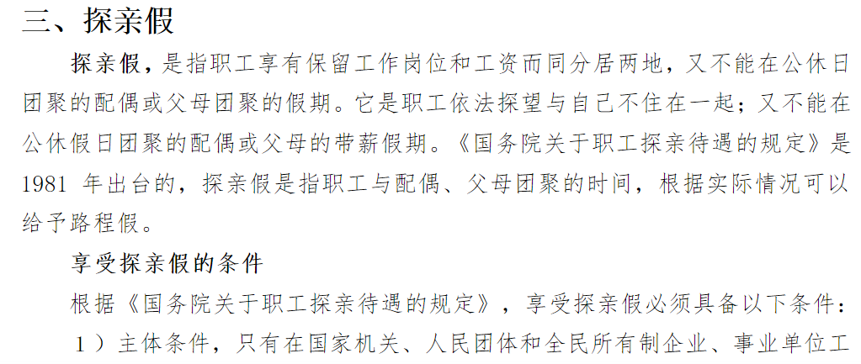
 |  |  |  |  |  |  |  |  |  |  |  |  |  |  |  |  |  |  |  |  |  |  |  |  |  |  |  |  |  |  |  |  |  |  |  |  |  | 返回 |  | 下一步 |  |  |  |  |  |  |  |  |  | 返回 | 下一步

0301加班规则
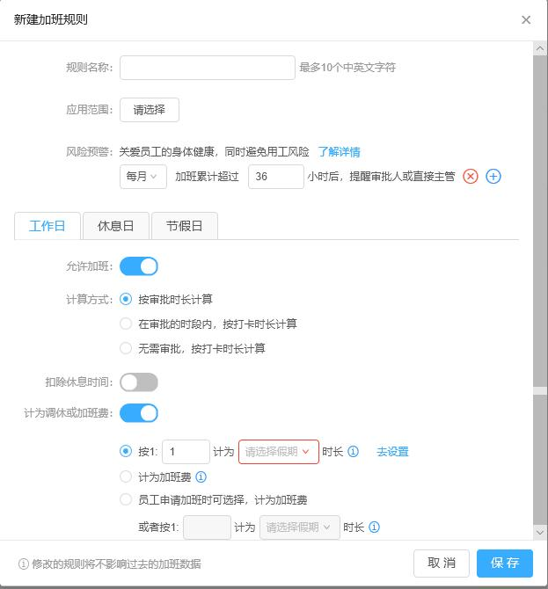
加班规则申请｜加班规则单据

规则申请
 |  |  |  |  |  |  | 新建加班规则申请 |  |  |  |  |  |  |  |  |  |  |  | 新建加班规则申请 |  |  |  |  |  |  |  |  |  |  |  | 新建加班规则申请
查询 |  |  | 规则申请｜加班规则 |  |  | 新增｜撤回｜审核｜查看｜作废｜删除 |  |  |  |  |  |  |  |  | 审批信息 |  |  |  |  |  |  |  |  |  |  |  | 审批信息 |  |  |  |  |  |  |  |  |  |  |  | 审批信息

序号 | 规则名称 | 应用范围 | 有效期 | 创建日期 | 创建人 | 状态 | 规则名称 |  |  |  |  |  |  |  |  |  |  |  | 规则名称 |  |  |  |  |  |  |  |  |  |  |  | 规则名称
1 |  |  |  |  |  | 启用 | 应用范围 |  |  |  |  |  |  |  |  |  |  |  | 应用范围 |  |  |  |  |  |  |  |  |  |  |  | 应用范围
2 |  |  |  |  |  | 禁用 | 风险预警 | 关爱员工身体健康，同时避免用工风险 |  |  |  |  |  |  | 任务名称 |  |  |  | 风险预警 | 关爱员工身体健康，同时避免用工风险 |  |  |  |  |  |  | 任务名称 |  |  |  | 风险预警 | 关爱员工身体健康，同时避免用工风险 |  |  |  |  |  |  | 任务名称
3 |  |  |  |  |  |  |  | 每月 ▼ |  | 加班超过 |  | 小时后，提醒 |  | + |  |  |  |  |  | 每月 ▼ |  | 加班超过 |  | 小时后，提醒 |  | + |  |  |  |  |  | 每月 ▼ |  | 加班超过 |  | 小时后，提醒 |  | +
4
5 |  |  |  |  |  |  | 工作日 | 休息日 |  | 节假日 |  |  |  |  |  |  |  |  | 工作日 | 休息日 |  | 节假日 |  |  |  |  |  |  |  |  | 工作日 | 休息日 |  | 节假日
6 |  |  |  |  |  |  |  |  |  |  |  |  |  |  | 重要等级 | ☉普通 | O重要 | O紧急 |  |  |  |  |  |  |  |  | 重要等级 | ☉普通 | O重要 | O紧急 |  |  |  |  |  |  |  |  | 重要等级 | ☉普通 | O重要 | O紧急
7 |  |  |  |  |  |  | 允许加班 | ☉是 |  | O否 |  |  |  |  |  |  |  |  | 允许加班 | ☉是 |  | O否 |  |  |  |  |  |  |  |  | 允许加班 | ☉是 |  | O否
8 |  |  |  |  |  |  | 计算方式 | O按审批时长计算 |  |  |  |  |  |  |  |  |  |  | 计算方式 | O按审批时长计算 |  |  |  |  |  |  |  |  |  |  | 计算方式 | O按审批时长计算
9 |  |  |  |  |  |  |  | O在审批时段内，按打卡时长计算 |  |  |  |  |  |  | 创建 |  | 保存草稿 |  |  | O在审批时段内，按打卡时长计算 |  |  |  |  |  |  | 创建 |  | 保存草稿 |  |  | O在审批时段内，按打卡时长计算 |  |  |  |  |  |  | 创建 |  | 保存草稿
 |  |  |  |  |  |  |  | O无需审批，按打卡时长计算 |  |  |  |  |  |  |  |  |  |  |  | O无需审批，按打卡时长计算 |  |  |  |  |  |  |  |  |  |  |  | O无需审批，按打卡时长计算
 |  |  |  |  |  |  | 扣除休息时间 | ☉是 |  | O否 |  |  |  |  |  |  |  |  | 扣除休息时间 | ☉是 |  | O否 |  |  |  |  |  |  |  |  | 扣除休息时间 | ☉是 |  | O否
 |  |  |  |  |  |  | 计为调休或加班费 | ☉是 |  | O否 |  |  |  |  |  |  |  |  | 计为调休或加班费 | ☉是 |  | O否 |  |  |  |  |  |  |  |  | 计为调休或加班费 | ☉是 |  | O否
 |  |  |  |  |  |  |  | ☉按1： | 1 | 计为 | 请选择假期▼ | 时长 去设置 |  |  |  |  |  |  |  | ☉按1： | 1 | 计为 | 请选择假期▼ | 时长 去设置 |  |  |  |  |  |  |  | ☉按1： | 1 | 计为 | 请选择假期▼ | 时长 去设置
 |  |  |  |  |  |  |  | O计为加班费 |  |  |  |  |  |  |  |  |  |  |  | O计为加班费 |  |  |  |  |  |  |  |  |  |  |  | O计为加班费
 |  |  |  |  |  |  |  | O员工申请加班时可选择，计为加班费 |  |  |  |  |  |  |  |  |  |  |  | O员工申请加班时可选择，计为加班费 |  |  |  |  |  |  |  |  |  |  |  | O员工申请加班时可选择，计为加班费
 |  |  |  |  |  |  |  | 或按1: | 1 | 计为 | 请选择假期▼ | 时长 |  |  |  |  |  |  |  | 或按1: | 1 | 计为 | 请选择假期▼ | 时长 |  |  |  |  |  |  |  | 或按1: | 1 | 计为 | 请选择假期▼ | 时长

 |  |  |  |  |  |  | 修改的规则将不影响过去的加班数据 |  |  |  |  | 取消 | 保存 |  |  |  |  |  | 修改的规则将不影响过去的加班数据 |  |  |  |  | 取消 | 保存 |  |  |  |  |  | 修改的规则将不影响过去的加班数据 |  |  |  |  | 取消 | 保存

加班规则
 |  |  |  |  |  |  | 新建加班规则 |  |  |  |  |  |  |  |  |  |  |  | 新建加班规则 |  |  |  |  |  |  |  |  |  |  |  | 新建加班规则
查询 |  |  | 规则申请｜加班规则 |  |  | 新增｜修改｜确认｜删除

序号 | 规则名称 | 应用范围 | 有效期 | 创建日期 | 创建人 | 状态 | 规则名称 |  |  |  |  |  |  |  |  |  |  |  | 规则名称 |  |  |  |  |  |  |  |  |  |  |  | 规则名称
1 |  |  |  |  |  | 启用 | 应用范围 |  |  |  |  |  |  |  |  |  |  |  | 应用范围 |  |  |  |  |  |  |  |  |  |  |  | 应用范围
2 |  |  |  |  |  | 禁用 | 风险预警 | 关爱员工身体健康，同时避免用工风险 |  |  |  |  |  |  |  |  |  |  | 风险预警 | 关爱员工身体健康，同时避免用工风险 |  |  |  |  |  |  |  |  |  |  | 风险预警 | 关爱员工身体健康，同时避免用工风险
3 |  |  |  |  |  |  |  | 每月 ▼ |  | 加班超过 |  | 小时后，提醒 |  | + |  |  |  |  |  | 每月 ▼ |  | 加班超过 |  | 小时后，提醒 |  | + |  |  |  |  |  | 每月 ▼ |  | 加班超过 |  | 小时后，提醒 |  | +
4
5 |  |  |  |  |  |  | 工作日 | 休息日 |  | 节假日 |  |  |  |  |  |  |  |  | 工作日 | 休息日 |  | 节假日 |  |  |  |  |  |  |  |  | 工作日 | 休息日 |  | 节假日
6
7 |  |  |  |  |  |  | 允许加班 | ☉是 |  | O否 |  |  |  |  |  |  |  |  | 允许加班 | ☉是 |  | O否 |  |  |  |  |  |  |  |  | 允许加班 | ☉是 |  | O否
8 |  |  |  |  |  |  | 计算方式 | O按审批时长计算 |  |  |  |  |  |  |  |  |  |  | 计算方式 | O按审批时长计算 |  |  |  |  |  |  |  |  |  |  | 计算方式 | O按审批时长计算
9 |  |  |  |  |  |  |  | O在审批时段内，按打卡时长计算 |  |  |  |  |  |  |  |  |  |  |  | O在审批时段内，按打卡时长计算 |  |  |  |  |  |  |  |  |  |  |  | O在审批时段内，按打卡时长计算
 |  |  |  |  |  |  |  | O无需审批，按打卡时长计算 |  |  |  |  |  |  |  |  |  |  |  | O无需审批，按打卡时长计算 |  |  |  |  |  |  |  |  |  |  |  | O无需审批，按打卡时长计算
 |  |  |  |  |  |  | 扣除休息时间 | ☉是 |  | O否 |  |  |  |  |  |  |  |  | 扣除休息时间 | ☉是 |  | O否 |  |  |  |  |  |  |  |  | 扣除休息时间 | ☉是 |  | O否
 |  |  |  |  |  |  | 计为调休或加班费 | ☉是 |  | O否 |  |  |  |  |  |  |  |  | 计为调休或加班费 | ☉是 |  | O否 |  |  |  |  |  |  |  |  | 计为调休或加班费 | ☉是 |  | O否
 |  |  |  |  |  |  |  | ☉按1： | 1 | 计为 | 请选择假期▼ | 时长 去设置 |  |  |  |  |  |  |  | ☉按1： | 1 | 计为 | 请选择假期▼ | 时长 去设置 |  |  |  |  |  |  |  | ☉按1： | 1 | 计为 | 请选择假期▼ | 时长 去设置
 |  |  |  |  |  |  |  | O计为加班费 |  |  |  |  |  |  |  |  |  |  |  | O计为加班费 |  |  |  |  |  |  |  |  |  |  |  | O计为加班费
 |  |  |  |  |  |  |  | O员工申请加班时可选择，计为加班费 |  |  |  |  |  |  |  |  |  |  |  | O员工申请加班时可选择，计为加班费 |  |  |  |  |  |  |  |  |  |  |  | O员工申请加班时可选择，计为加班费
 |  |  |  |  |  |  |  | 或按1: | 1 | 计为 | 请选择假期▼ | 时长 |  |  |  |  |  |  |  | 或按1: | 1 | 计为 | 请选择假期▼ | 时长 |  |  |  |  |  |  |  | 或按1: | 1 | 计为 | 请选择假期▼ | 时长

 |  |  |  |  |  |  | 修改的规则将不影响过去的加班数据 |  |  |  |  | 取消 | 保存 |  |  |  |  |  | 修改的规则将不影响过去的加班数据 |  |  |  |  | 取消 | 保存 |  |  |  |  |  | 修改的规则将不影响过去的加班数据 |  |  |  |  | 取消 | 保存

03排班
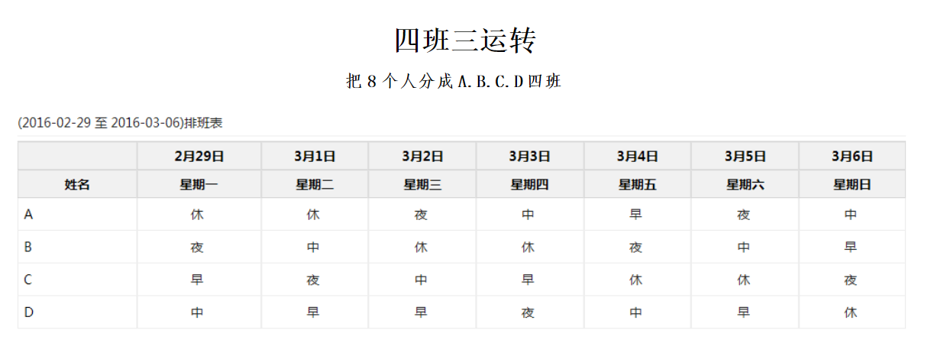
 |  |  |  |  |  | 新增排班 |  |  |  |  |  |  |  | 新增排班

 |  |  |  |  | 导入排班｜智能排班｜修改｜审核 | 月份 |  |  |  |  | 类型 |  |  | 月份 | 2月 |  |  |  | 类型

序号 | 类型 | 期间 | 部门 | 备注 | 状态 | 序号 | 部门 | 工号 | 姓名 | 岗位 | 联系电话 | 排班日期 | 排班时段 | 姓名 | 2021-02-01 | 2021-02-02 | 2021-02-03 | 2021-02-04 | 2021-02-05 | 2021-02-06 | 2021-02-07
 | 日常值班 |  |  |  | 禁用｜启用 | 1 |  |  |  |  |  |  |  |  | 星期一 | 星期二 | 星期三 | 星期四 | 星期五 | 星期六 | 星期日
 | 倒班排班 |  |  |  |  | 2 |  |  |  |  |  |  |  | A
 |  |  |  |  |  | 3 |  |  |  |  |  |  |  | B
 |  |  |  |  |  | 4 |  |  |  |  |  |  |  | C
 |  |  |  |  |  | 5 |  |  |  |  |  |  |  | D
 |  |  |  |  |  | 6 |  |  |  |  |  |  |  | E
 |  |  |  |  |  | 7 |  |  |  |  |  |  |  | F

 |  |  |  |  |  |  |  |  |  |  |  | 确认 | 返回 |  |  |  |  |  |  | 确认 | 返回

05离职申请
离职单
 |  |  |  |  |  |  |  |  |  |  |  |  |  |  |  |  |  |  |  | 新增离职申请单
查询 |  |  |  | 申请单 | 离职单 |  |  |  | 新增｜撤回｜审核｜查看｜作废 |  |  |  |  |  |  |  |  |  |  |  |  |  |  |  |  |  |  |  | 审批信息

序号 | 标题 | 等级 | 发起者 | 重新发起 | 处理状态 | 状态 | 发起日期 | 最终审核人 | 审核意见 |  |  |  |  |  |  |  |  |  |  | 姓名 | 默认登陆人 | 性别 | 默认带出 |  | 身份证号 | 默认带出
 |  |  |  |  |  |  |  |  |  |  |  |  |  |  |  |  |  |  |  | 部门 | 默认带出 | 岗位 | 默认带出 |  | 直接主管 | 默认带出 |  |  | 任务名称
 |  |  |  |  |  |  |  |  |  |  |  |  |  |  |  |  |  |  |  | 入职日期 | 默认带出 | 服务天数 | 默认带出 |  | 合同有效期至 | 默认带出
 |  |  |  |  |  |  |  |  |  |  |  |  |  |  |  |  |  |  |  | 离职类型 | 人工选择 |  |  |  | 联系电话 | 默认带出,可修改
 |  |  |  |  |  |  |  |  |  |  |  |  |  |  |  |  |  |  |  | 联系地址 | 默认带出，可修改
 |  |  |  |  |  |  |  |  |  |  |  |  |  |  |  |  |  |  |  | 离职原因 |  |  |  | 对单位建议 |  |  |  |  | 重要等级 | ☉普通 | O重要 | O紧急

 |  |  |  |  |  |  |  |  |  |  |  |  |  |  |  |  |  |  |  |  | 人工填写 |  |  |  | 人工填写 |  |  |  | 创建 |  | 保存草稿

打印模板
 |  |  |  |  |  |  |  |  |  |  |  |  |  |  |  |  |  |  |  | 离职交接人： 人工选择

 |  |  |  |  |  |  |  |  |  |  |  |  |  |  |  |  |  |  |  |  |  |  |  |  |  |  |  |  |  |  |  |  | XX单位
 |  |  |  |  |  |  |  |  |  |  |  |  |  |  |  |  |  |  |  |  |  |  |  |  |  |  |  |  |  |  |  |  | XX离职申请单

查询 |  |  |  | 申请单 | 离职单 |  |  |  |  |  |  |  |  |  |  |  |  |  | 新增｜修改｜确认｜作废｜打印 |  |  |  |  |  |  |  |  |  |  |  |  |  |  |  |  |  |  | 申请日期：

序号 | 申请日期 | 申请离职日期 | 审批离职日期 | 合同有效期至 | 入职日期 | 服务天数 | 姓名 | 性别 | 身份证号 | 手机号 | 所在部门 | 岗位 | 直接主管 | 联系地址 | 离职类型 | 离职原因 | 对单位建议 | 离职交接人 | 附件 | 新增离职单 |  |  |  |  |  |  |  |  |  |  |  |  |  | 姓名 |  | 性别 |  | 身份证号
 |  |  | 离职申请单数据 |  |  |  |  |  |  |  |  |  |  |  |  |  |  |  |  |  |  |  |  |  |  |  |  |  |  |  |  |  |  | 部门 |  | 岗位 |  | 直接主管
 |  |  |  | 从合同取 | 从人事档案取 | 计算 |  |  |  |  |  |  |  |  |  |  |  |  | 纸质离职单 | 姓名 | 默认登陆人 | 性别 | 默认带出 |  | 身份证号 | 默认带出 |  |  |  |  |  |  |  | 入职日期 |  | 服务天数 |  | 合同有效期至
 |  |  |  |  |  |  |  |  |  |  |  |  |  |  |  |  |  |  |  | 部门 | 默认带出 | 岗位 | 默认带出 |  | 直接主管 | 默认带出 |  |  |  |  |  |  |  | 离职类型 |  |  |  | 联系电话
 |  |  |  |  |  |  |  |  |  |  |  |  |  |  |  |  |  |  |  | 入职日期 | 默认带出 | 服务天数 | 默认带出 |  | 合同有效期至 | 默认带出 |  |  |  |  |  |  |  | 联系地址
 |  |  |  |  |  |  |  |  |  |  |  |  |  |  |  |  |  |  |  | 离职类型 | 人工选择 |  |  |  | 联系电话 | 默认带出,可修改 |  |  |  |  |  |  |  | 离职原因 |  |  | 对单位建议
 |  |  |  |  |  |  |  |  |  |  |  |  |  |  |  |  |  |  |  | 联系地址 | 默认带出，可修改
 |  |  |  |  |  |  |  |  |  |  |  |  |  |  |  |  |  |  |  | 离职原因 |  |  |  | 对单位建议

 |  |  |  |  |  |  |  |  |  |  |  |  |  |  |  |  |  |  |  |  | 人工填写 |  |  |  | 人工填写

 |  |  |  |  |  |  |  |  |  |  |  |  |  |  |  |  |  |  |  |  |  |  |  |  |  |  |  |  |  |  |  |  |  | 离职交接人： (签名，没有则直接上级）
 |  |  |  |  |  |  |  |  |  |  |  |  |  |  |  |  |  |  |  |  |  |  |  |  |  |  |  |  |  |  |  |  |  | 队长领导意见 |  |  | 大队领导意见
 |  |  |  |  |  |  |  |  |  |  |  |  |  |  |  |  |  |  |  | 离职交接人： 人工选择

 |  |  |  |  |  |  |  |  |  |  |  |  |  |  |  |  |  |  |  |  |  |  |  |  |  | 确认 | 返回 |  |  |  |  |  |  |  | 签名： |  |  | 签名：
 |  |  |  |  |  |  |  |  |  |  |  |  |  |  |  |  |  |  |  |  |  |  |  |  |  |  |  |  |  |  |  |  |  |  | 日期： |  |  | 日期：
 |  |  |  |  |  |  |  |  |  |  |  |  |  |  |  |  |  |  |  |  |  |  |  |  | 新增界面（手机） |  |  |  |  |  |  |  |  | 支队意见

 |  |  |  |  |  |  |  |  |  |  |  |  |  |  |  |  |  |  |  |  |  |  |  |  | 姓名 | 默认登陆人员
 |  |  |  |  |  |  |  |  |  |  |  |  |  |  |  |  |  |  |  |  |  |  |  |  | 入职日期 | 默认带出，不可修改
 |  |  |  |  |  |  |  |  |  |  |  |  |  |  |  |  |  |  |  |  |  |  |  |  | 服务天数 | 默认带出，不可修改
 |  |  |  |  |  |  |  |  |  |  |  |  |  |  |  |  |  |  |  |  |  |  |  |  | 合同有效期至 | 默认带出，不可修改
 |  |  |  |  |  |  |  |  |  |  |  |  |  |  |  |  |  |  |  |  |  |  |  |  | 联系电话 | 默认带出，可修改
 |  |  |  |  |  |  |  |  |  |  |  |  |  |  |  |  |  |  |  |  |  |  |  |  | 联系地址 | 默认带出，可修改
 |  |  |  |  |  |  |  |  |  |  |  |  |  |  |  |  |  |  |  |  |  |  |  |  | 离职类型 | 人工选择 |  |  |  |  |  |  |  |  |  |  |  | 签名：
 |  |  |  |  |  |  |  |  |  |  |  |  |  |  |  |  |  |  |  |  |  |  |  |  | 离职原因 | 人工填写 |  |  |  |  |  |  |  |  |  |  |  | 日期：

 |  |  |  |  |  |  |  |  |  |  |  |  |  |  |  |  |  |  |  |  |  |  |  |  | 对单位建议 | 人工填写

 |  |  |  |  |  |  |  |  |  |  |  |  |  |  |  |  |  |  |  |  |  |  |  |  | 离职交接人 | 人工选择

 |  |  |  |  |  |  |  |  |  |  |  |  |  |  |  |  |  |  |  |  |  |  |  |  |  |  |  | 确认 | 返回

07个人日历
XX公司工作日历－年度 |  |  |  |  |  |  | XX公司工作日历－月度
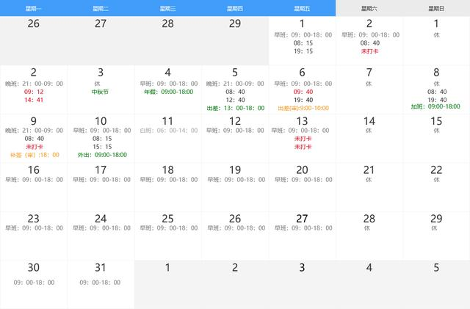

 | １月 | ２月 | ３月 |  | ４月 | ５月

十三
大雪
 | ６月 | ７月 | ８月 |  | ９月 | 10月

开会3 审批5 备忘录6

 | 11月 | 12月

 |  |  |  |  |  |  | 考勤 | 审批 |  |  |  | 开会 |  |  |  |  | 备忘录
 |  |  |  |  |  |  |  | 序号 | 类型 | 单据号 | 日期 | 序号 | 会议主题 | 组织部门 | 组织人 | 时间
 |  |  |  | 1、阳历｜农历｜节气节日
 |  |  |  | 2、正常工作日｜调班工作日｜周末休息｜节日休息｜调休
https://blog.csdn.net/weixin_35949153/article/details/112202352 |  |  |  | 3、考勤状态：未打卡、补签、外出、请假、出差、加班
https://www.kancloud.cn/yingxiankeji/txjt2019/1168846 |  |  |  | 4、其它任务提醒：开会、个人备忘录等

